Normas
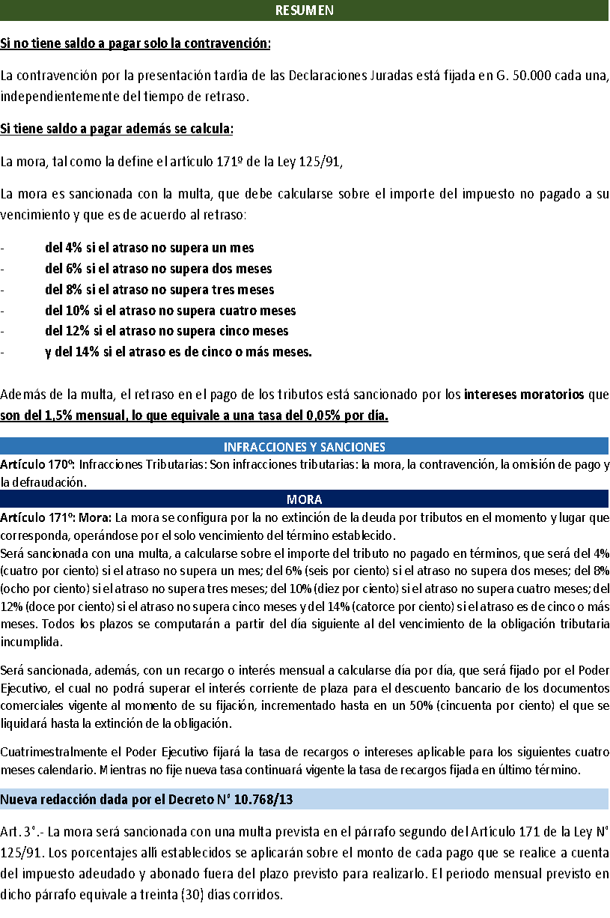

DECRETO Nº 10.768/13
POR EL CUAL SE MODIFICA EL ARTICULO 3° DEL DECRETO N° 6904/2005 "POR EL CUAL SE CONSOLIDA EN UN SOLO INSTRUMENTO LEGAL LAS DISPOSICIONES DE LA LEY N° 125/91, RELACIONADAS CON EL OTORGAMIENTO DE PRÓRROGAS Y FACILIDADES DE PAGO Y LA APLICACIÓN DE LA SANCIÓN PREVISTA PARA LA INFRACCIÓN POR MORA Y SE ESTABLECE UN RÉGIMEN TRANSITORIO DE APLICACIÓN DE LA TASA DE INTERÉS O RECARGO MORATORIO Y CONTRAVENCIÓN".
Asunción, 12 de Marzo de 2013
VISTO: La Ley N° 125/91 "Que establece el Nuevo Régimen Tributario".
Art. 1°.- Modificase el Artículo 3° del Decreto N° 6904/2005, el cual queda redactado de la siguiente manera:
"Art. 3°.- La mora será sancionada con una multa prevista en el párrafo segundo del Artículo 171 de la Ley N° 125/91. Los porcentajes allí establecidos se aplicarán sobre el monto de cada pago que se realice a cuenta del impuesto adeudado y abonado fuera del plazo previsto para realizarlo. El periodo mensual previsto en dicho párrafo equivale a treinta (30) días corridos.
El recargo o interés moratorio a que también está sometida la infracción por mora, será del uno coma cinco por ciento (1,5%) mensual a calcularse día por día, lo cual es equivalente a una tasa diaria del cero coma cero cinco por ciento (0,05%) sobre el impuesto adeudado.
El presente régimen será aplicable a todos aquellos casos en que existan adeudos tributarios por parte de los contribuyentes a la Administración Tributaria, incluidas aquellas deudas apremiadas por la Abogacía del Tesoro del Ministerio de Hacienda".

En ese sentido, el Decreto 5028/2021 “por el cual se establece la tasa de interés para las facilidades de pago de tributos”, básicamente establece, según explicó Orué, una reducción impositiva que pasa del 1,4% al 1,1% de la tasa mensual de interés, con miras a brindar facilidades de pago en todos los tributos a los contribuyentes.
El alto funcionario estatal aclaró que esta tasa permanecerá invariable y se aplicará de modo permanente. “La tasa de interés mensual del 1,4% estaba vigente desde el 2016 y con el nuevo decreto lo reducimos. Esta rebaja no es temporal y será permanente hasta que la Administración Tributaria decida lo contrario”, apuntó Orué.

DECRETO Nº 5028/2021
Art. 1º.- Fíjase en uno coma uno por ciento (1,1%) la tasa de interés mensual para las facilidades de pago de tributos administrados por la Subsecretaría de Estado de Tributación del Ministerio de Hacienda, la cual será aplicable a todas las facilidades de pago de impuestos otorgadas por la Administración Tributaria, a partir del día de la publicación de este Decreto en la Gaceta Oficial.

EJEMPLO
